Лист1
Зображення | Категорія | Бренд | Модель | Опис | Ціна дилер грн | Ціна РРЦ грн | Наявність | Артикул | 20
 |  |  |  |  | Знижка % | 15
 | Зволожувач повітря | Boneco | Boneco U201A | ультразвуковий зволожувач, хол.пар, механ., Gold мембрана, Nano-silver. Гарантія: 2 роки. Виробник Чехия. | 3150 | 3699 | <10 | u201
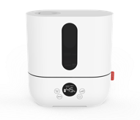 | Зволожувач повітря | Boneco | Boneco U250 | ультразвуковий зволожувач, хол.пар, механ., Gold мембрана, Nano-silver. Гарантія: 2 роки. Виробник Чехия. | 4250 | 4999 | <10 | U250
 | Зволожувач повітря | Boneco | Boneco U300 | Вертикальний залив води в прилад, ультразвуковий зволожувач, хол.пар, механ., Gold мембрана, Nano-silver.Гарантія: 2 роки. Виробник Китай. | 4510 | 5299 | нет | U300
 | Зволожувач повітря | Boneco | Boneco U330 | Вертикальний залив води в прилад, ультразвуковий зволожувач, хол+гор.пар, механ., Gold мембрана, Nano-silver.Гарантія: 2 роки. Виробник Китай. | 5100 | 5999 | <10 | U330
 | Зволожувач повітря | Boneco | Boneco U350 | Вертикальний залив води в прилад, ультразвуковий зволожувач, хол+гор.пар, електрон., Gold мембрана, Nano-silver. Гарантія: 2 роки. Виробник Китай. | 4850 | 5699 | нет | U350
 | Зволожувач повітря | Boneco | Boneco U700 | Вертикальний залив води в прилад, ультразвуковий зволожувач, хол+гор.пар, електрон., Gold мембрана, Nano-silver.Гарантія: 2 роки. Виробник Корея. | 8500 | 9999 | <10 | U700
 | Мийка повітря | Boneco | Boneco W1355A | Миття повітря с цифровим дисплеєм, зволожув+очищув+преіониз+арома+эл.гигрометр+ISS. Гарантія: 5 років. Виробник Чехия. | 8500 | 9999 | <10 | W1355A
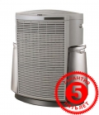 | Кліматичний комплекс | Boneco | Boneco 2071 | Кліматичний комплекс, зволоження, очищення, зволоження + очищення, система знезараження води, срібний стрижень ISS. Гарантія: 5 років. Виробник Чехия. | 9350 | 10999 | <10 | 2071
 | Мийка повітря | Boneco | Boneco W200 | Миття повітря увлажненение+очистка+ISS. Гарантія: 5 років. Виробник Китай. | 8500 | 9999 | <10 | W200
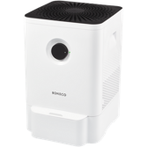 | Мийка повітря | Boneco | Boneco W210 | Миття повітря увлажненение+очистка+ISS. Гарантія: 5 років. Виробник Китай. | 7990 | 9399 | нет | W210
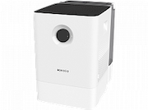 | Мийка повітря | Boneco | Boneco W300 | Миття повітря Бак 7л, увлажненение+очистка+ISS. Гарантія: 5 років. Виробник Китай. | 10710 | 12599 | <10 | W300
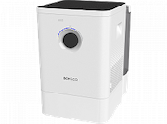 | Мийка повітря | Boneco | Boneco W400 | Миття повітря Управление по Bluetooth , увлажненение+очистка+ISS. Гарантія: 5 років. Виробник Китай. | 15300 | 17999 | <10 | W400
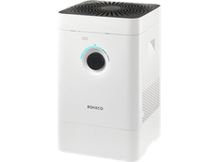 | Мийка повітря | Boneco | Boneco H300 | Кліматичний комплекс, зволоження, очищення, зволоження + очищення, система знезараження води, срібний стрижень ISS. Гарантія: 5 років. Виробник Китай. | 16150 | 18999 | <10 | H300
 | Мийка повітря | Boneco | Boneco H400 | Кліматичний комплекс, зволоження, очищення, зволоження + очищення, система знезараження води, срібний стрижень ISS. Гарантія: 5 років. Виробник Китай. | 17850 | 20999 | <10 | H400
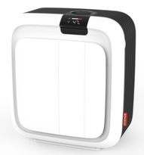 | Кліматичний комплекс | Boneco | Boneco H700 | Кліматичний комплекс, сенсорне управління, зволоження, очищення, зволоження + очищення, система знезараження води, срібний стрижень ISS. Гарантія: 5 років. Виробник Чехия. | 32300 | 37999 | нет | H700
 | Очищувач повітря | Boneco | Boneco P340 |  | 5950 | 6999 | <10 | P340
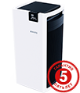 | Очищувач повітря | Boneco | Boneco P710 |  | 32300 | 37999 | <10 | P710
 | Зволожувач повітря | Boneco | Boneco S200 | Горячий пар тефлоновый нагр.элемент+арома+SafeHeating. Гарантія: 5 років. Виробник Китай. | 3830 | 4499 | <10 | S200
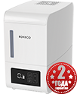 | Зволожувач повітря | Boneco | Boneco S250 | Сенсорне керування. Горячий пар,тефлоновый нагр.элемент+арома+SafeHeating. Гарантія: 5 років. Виробник Китай. | 4250 | 4999 | <10 | S250
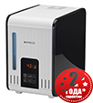 | Зволожувач повітря | Boneco | Boneco S450 | Сенсорне керування. Горячий пар,тефлоновый нагр.элемент+арома+SafeHeating. Гарантія: 5 років. Виробник Чехия. | 8500 | 9999 | <10 | s450
 | Фільтр | Boneco | Boneco А250 | фільтр для води | 600 | 700 | нет | A250
 | Фільтр | Boneco | Boneco A7018 | Filter matt (губка зволожуюча) | 420 | 490 | нет | 7018
 | Очищувач накипу | Boneco | Boneco A7417 | Calc Off (очищувач накипу) /комплект 3шт./ | 390 | 450 | нет | 7417
 | Срібний стрижень | Boneco | Boneco 7017 | Ionic Silver Stick (антимікробний срібний стрижень) | 420 | 490 | нет | 7017
 | Гігрометр | Boneco | Boneco 7057 | Гігрометр | 220 | 250 | нет | 7057
 | Фільтр | Boneco | Boneco AH300 | фільтр для очищувача повітря Boneco H300 | 850 | 999 | <10 | AH300
 | Фільтр | Boneco | Boneco A401 | ALLERGY-фільтр для очищувача повітря Boneco P400 | 2130 | 2499 | <10 | A401
 | Фільтр | Boneco | Boneco A402 | BABY-фільтр для очищувача повітря Boneco P400 | 1410 | 1650 | нет | A402
 | Фільтр | Boneco | Boneco A403 | SMOG-фільтр для очищувача повітря Boneco P400 | 1530 | 1800 | нет | A403
 | Фільтр | Boneco | Boneco A341 | Фільтр для Boneco P340 | 1020 | 1200 | нет | A341
 | Фільтр | Boneco | Boneco A451 | Противапняний диск Boneco А451 | 260 | 299 | нет | A451
 | Фільтр | Boneco | Boneco A501 | ALLERGY-фільтр для очищувача повітря Boneco P500 | 2210 | 2599 | нет | A501
 | Фільтр | Boneco | Boneco A502 | BABY-фільтр для очищувача повітря Boneco P500 | 1660 | 1950 | нет | A502
 | Фільтр | Boneco | Boneco A503 | SMOG-фільтр для очищувача повітря Boneco P500 | 1870 | 2199 | нет | A503
 | Фільтр | Boneco | Boneco A681 | Фільтр для кліматичного комплекса Boneco H680 | 2550 | 2999 | <10 | A681
 | Керамический фильтр-картридж | Maxcan | FH-105 черный |  | 130 | 150 | нет | FH-105 черный
 | Керамический фильтр-картридж | Maxcan | FH-105 белый |  | 130 | 150 | <10 | FH-105 белый
 | Керамический фильтр-картридж | WetAir | FH-105 черный |  | 130 | 150 | нет | WetAir FH-105 черный
 | Керамический фильтр-картридж | WetAir | FH-105 белый |  | 130 | 150 | <10 | WetAir FH-105 белый
 | Керамический фильтр-картридж | Maxcan | Maxcan фильтр черный |  | 130 | 150 | <10 | 1234
 | Керамический фильтр-картридж | Maxcan | Maxcan фильтр белый |  | 130 | 150 | <10 | 4321
 | Фільтр | MaxCan/WetAir | FH-240(Eucalyptus) |  | 30 | 40 | <10 | FH-240(Eucalyptus)
 | Фільтр | MaxCan/WetAir | FH-240(Lavender) |  | 30 | 40 | <10 | FH-240(Lavender)
 | Керамический фильтр-картридж | WetAir | FH-100 |  | 90 | 100 | <10 | FH-100
 | Фільтр | WetAir | FH-H1210L |  | 1280 | 1499 | <10 | FH-H1210L
 | Фільтр | Ballu | FM-010 | Використовується в моделі: BALLU EHB-010 | 170 | 200 | <10 | FM-010
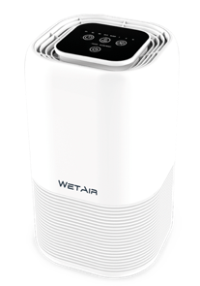 | Очищувач повітря | WetAir | WetAir WAP-20 |  | 2980 | 3499 | нет | WAP-20
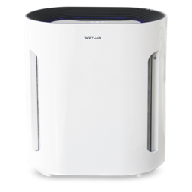 | Очищувач повітря | WetAir | WetAir WAP-25 |  | 2980 | 3499 | <10 | WAP-25
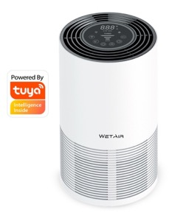 | Очищувач повітря | WetAir | WetAir WAP-35 |  | 3910 | 4599 | <10 | WAP-35
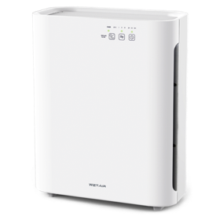 | Очищувач повітря | WetAir | WetAir WAP-40 |  | 3910 | 4599 | <10 | WAP-40
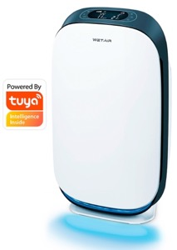 | Очищувач повітря | WetAir | WetAir WAP-50 |  | 7650 | 8999 | <10 | WAP-50
 | Фільтр | WetAir | WetAir FAP-20 | фільтр для очищувача повітря WetAir WAP-20 | 430 | 499 | <10 | FAP-20
 | Фільтр | WetAir | WetAir FAP-25 | фільтр для очищувача повітря WetAir WAP-20 | 390 | 449 | <10 | FAP-25
 | Фільтр | WetAir | WetAir FAP-35 | фільтр для очищувача повітря WetAir WAP-35 | 560 | 649 | <10 | FAP-35
 | Фільтр | WetAir | WetAir FAP-40 | фільтр для очищувача повітря WetAir WAP-20 | 600 | 699 | <10 | FAP-40
 | Фільтр | WetAir | WetAir FAP-50 | фільтр для очищувача повітря WetAir WAP-50 | 1280 | 1499 | <10 | FAP-50
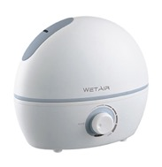 | Зволожувач повітря | WetAir | WetAir MH-201W | Ультразвуковий зволожувач, холодний пар, механічне керування, керамічний фільтр. Гарантія: 1 рік. Виробник Китай. | 510 | 599 | нет | MH-201W
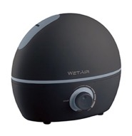 | Зволожувач повітря | WetAir | WetAir MH-201B | Ультразвуковий зволожувач, холодний пар, механічне керування, керамічний фільтр. Гарантія: 1 рік. Виробник Китай. | 510 | 599 | нет | MH-201B
 | Зволожувач повітря | WetAir | WetAir MH-202W | Ультразвуковий зволожувач, холодний пар, механічне керування, керамічний фільтр. Гарантія: 1 рік. Виробник Китай. | 850 | 999 | <10 | MH-202W
 | Зволожувач повітря | WetAir | WetAir MH-202B | Ультразвуковий зволожувач, холодний пар, механічне керування, керамічний фільтр. Гарантія: 1 рік. Виробник Китай. | 850 | 999 | <10 | MH-202B
 | Зволожувач повітря | WetAir | WetAir MH-204W | Ультразвуковий зволожувач, холодний пар, механічне керування, керамічний фільтр. Гарантія: 1 рік. Виробник Китай. | 850 | 999 | <10 | MH-204W
 | Зволожувач повітря | WetAir | WetAir MH-204B | Ультразвуковий зволожувач, холодний пар, механічне керування, керамічний фільтр. Гарантія: 1 рік. Виробник Китай. | 850 | 999 | <10 | MH-204B
 | Зволожувач повітря | WetAir | WetAir MH-204BL | Ультразвуковий зволожувач, холодний пар, механічне керування, керамічний фільтр. Гарантія: 1 рік. Виробник Китай. | 850 | 999 | <10 | MH-204BL
 | Зволожувач повітря | WetAir | WetAir MH-305 | Ультразвуковий зволожувач, холодний пар, механічне керування, керамічний фільтр. Гарантія: 1 рік. Виробник Китай. | 900 | 1049 | <10 | MH-305
 | Зволожувач повітря | WetAir | WetAir MH-250 Aroma | Ультразвуковий зволожувач, холодний пар, механічне керування, керамічний фільтр. Гарантія: 1 рік. Виробник Китай. | 900 | 1049 | <10 | MH-250 Aroma
 | Зволожувач повітря | WetAir | WetAir MH-260 | Ультразвуковий зволожувач, холодний пар, механічне керування, керамічний фільтр. Гарантія: 1 рік. Виробник Китай. | 640 | 749 | нет | MH-260
 | Зволожувач повітря | WetAir | WetAir MH-440W | Ультразвуковий зволожувач, холодний пар, механічне керування, керамічний фільтр. Гарантія: 1 рік. Виробник Китай. | 900 | 1049 | <10 | MH-440W
 | Зволожувач повітря | WetAir | WetAir MH-440B | Ультразвуковий зволожувач, холодний пар, механічне керування, керамічний фільтр. Гарантія: 1 рік. Виробник Китай. | 900 | 1049 | <10 | MH-440B
 | Зволожувач повітря | WetAir | WetAir WH-535W |  | 1020 | 1199 | <10 | WH-535W
 | Зволожувач повітря | WetAir | WetAir WH-535B |  | 1020 | 1199 | <10 | WH-535B
 | Зволожувач повітря | WetAir | WetAir MH-280 | Ультразвуковий зволожувач, холодний пар, сенсорне керування керамічний фільтр. Гарантія: 1 рік. Виробник Китай. | 1110 | 1299 | <10 | MH-280
 | Зволожувач повітря | WetAir | WetAir WH-635W |  | 1190 | 1399 | <10 | WH-635W
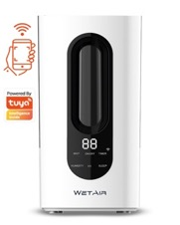 | Зволожувач повітря | WetAir | WetAir WH-735 |  | 1700 | 1999 | <10 | WH-735
 | Зволожувач повітря | WetAir | WetAir MH-522B | Ультразвуковий зволожувач, холодний пар, електронний, іонізація, керамічний фільтр. Гарантія: 1 рік. Виробник Китай. | 1870 | 2199 | нет | MH-522B
 | Зволожувач повітря | WetAir | WetAir MH-522WRC | Ультразвуковий зволожувач, холодний пар, електронний, іонізація, керамічний фільтр. Гарантія: 1 рік. Виробник Китай. | 1870 | 2199 | нет | MH-522WRC
 | Зволожувач повітря | WetAir | WetAir MH-410W | Ультразвуковий зволожувач, холодний пар, сенсорне керування керамічний фільтр. Гарантія: 1 рік. Виробник Китай. | 1700 | 1999 | нет | MH-410W
 | Зволожувач повітря | WetAir | WetAir MH-410B | Ультразвуковий зволожувач, холодний пар, сенсорне керування керамічний фільтр. Гарантія: 1 рік. Виробник Китай. | 1700 | 1999 | нет | MH-410B
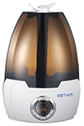 | Зволожувач повітря | WetAir | WetAir MH-206WRC | Ультразвуковий зволожувач, холодний пар, електронний, іонізація, пульт, керамічний фільтр. Гарантія: 1 рік. Виробник Китай. | 1070 | 1249 | нет | MH-206WRC
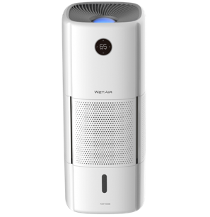 | Зволожувач повітря | WetAir | WetAir WAW-H1210LW |  | 7650 | 8999 | нет | WAW-H1210LW
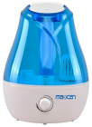 | Зволожувач повітря | Maxcan | Maxcan MH-304BL |  | 680 | 799 | нет | MH-304BL
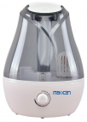 | Зволожувач повітря | Maxcan | Maxcan MH-304GR |  | 680 | 799 | нет | MH-304GR
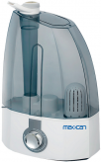 | Зволожувач повітря | Maxcan | Maxcan MH-406 | Ультразвуковий зволожувач, холодний пар, механічний, керамічний фільтр. Гарантія: 1 рік. Виробник Китай. | 1020 | 1199 | <10 | MH-406
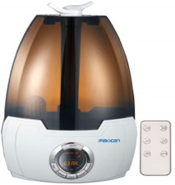 | Зволожувач повітря | Maxcan | Maxcan MH-602WRC | Ультразвуковий зволожувач, холодний пар, електронний, іонізація, пульт, керамічний фільтр. Гарантія: 1 рік. Виробник Китай. | 1620 | 1899 | <10 | MH-602WRC
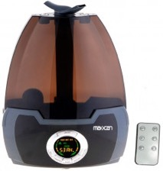 | Зволожувач повітря | Maxcan | Maxcan MH-602BRC | Ультразвуковий зволожувач, холодний пар, електронний, іонізація, пульт, керамічний фільтр. Гарантія: 1 рік. Виробник Китай. | 1620 | 1899 | нет | MH-602BRC
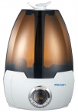 | Зволожувач повітря | Maxcan | Maxcan MH-602 | Ультразвуковий зволожувач, холодний пар, електронний, іонізація, керамічний фільтр. Гарантія: 1 рік. Виробник Китай. | 1530 | 1799 | нет | MH-602
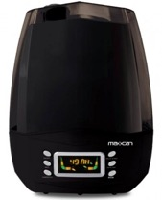 | Зволожувач повітря | Maxcan | Maxcan MH-512 | Ультразвуковий зволожувач, холодний пар, електронний, іонізація, керамічний фільтр. Гарантія: 1 рік. Виробник Китай. | 1360 | 1599 | <10 | MH-512
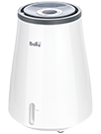 | Зволожувач повітря | Ballu | Ballu EHB-010 |  | 1530 | 1799 | <10 | EHB-010
 | Тепловентилятор | WetAir | WetAir WFH-04 |  | 600 | 699 | нет | WFH-04
 | Тепловентилятор | WetAir | WetAir WFH-28 |  | 740 | 859 | нет | WFH-28
 | Тепловентилятор металокерамічний | WetAir | WetAir WFH-30W |  | 1700 | 1999 | нет | WFH-30W
 | Тепловентилятор металокерамічний | WetAir | WetAir WFH-40B |  | 1020 | 1199 | нет | WFH-40B
 | Обігрівач масляний | WetAir | WetAir WOH-7L |  | 2130 | 2499 | нет | WOH-7L
 | Обігрівач масляний | WetAir | WetAir WOH-9L |  | 2300 | 2699 | нет | WOH-9L
 | Обігрівач масляний | WetAir | WetAir WOH-7H |  | 2380 | 2799 | нет | WOH-7H
 | Обігрівач масляний | WetAir | WetAir WOH-9H |  | 2720 | 3199 | нет | WOH-9H
 | Обігрівач масляний | WetAir | WetAir WOH-9VW |  | 3400 | 3999 | нет | WOH-9VW
 | Обігрівач масляний | WetAir | WetAir WOH-9VB |  | 3400 | 3999 | нет | WOH-9VB
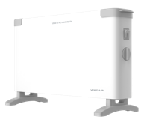 | Конвектор | WetAir | WetAir WСH-500EWW |  | 1280 | 1499 | нет | WСH-500EWW
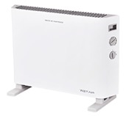 | Конвектор | WetAir | WetAir WСH-600EWW |  | 1450 | 1699 | нет | WСH-600EWW
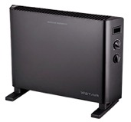 | Конвектор | WetAir | WetAir WСH-600EWB |  | 2040 | 2399 | нет | WСH-600EWB
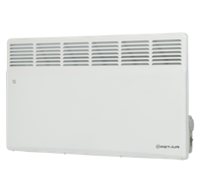
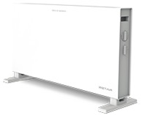 | Конвектор | WetAir | WetAir WСH-700EW |  | 850 | 999 | нет | WСH-700EW
 | Конвектор | WetAir | WetAir WCH-MA1500EW |  | 1530 | 1799 | нет | WCH-MA1500EW
 | Конвектор | WetAir | WetAir WCH-MA2000EW |  | 1700 | 1999 | нет | WCH-MA2000EW
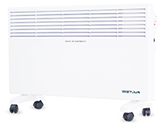 | Конвектор | WetAir | WetAir WCH-1500EW |  | 1530 | 1799 | нет | WCH-1500EW
 | Конвектор | WetAir | WetAir WCH-2000EW |  | 1700 | 1999 | нет | WCH-2000EW
 | Конвектор | WetAir | WetAir WCH-750-15AL-WIFI |  | 1360 | 1599 | нет | WCH-750-15AL-WIFI
 | Конвектор | WetAir | WetAir WCH-750-20AL-WIFI |  | 1580 | 1849 | нет | WCH-750-20AL-WIFI
 | Інфрачервоний обігрівач | WetAir | WetAir WQH-2010G |  | 680 | 799 | <10 | WQH-2010G
 | Інфрачервоний обігрівач | WetAir | WetAir WQH-2020 |  | 940 | 1099 | нет | WQH-2020
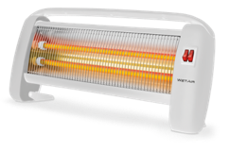 | Інфрачервоний обігрівач | WetAir | WetAir WQH-2000W |  | 940 | 1099 | <10 | WQH-2000W
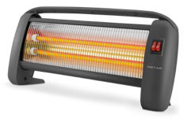 | Інфрачервоний обігрівач | WetAir | WetAir WQH-2000B |  | 940 | 1099 | <10 | WQH-2000B
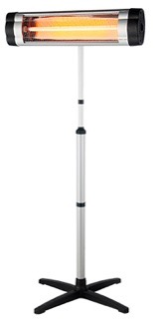 | Інфрачервоний обігрівач | WetAir | WetAir WIH-1800S |  | 1620 | 1899 | нет | WIH-1800S
 | Інфрачервоний обігрівач | WetAir | WetAir WIH-2500S |  | 1790 | 2099 | нет | WIH-2500S
 | Інфрачервоний обігрівач | WetAir | WetAir WCFH-4020 |  | 1700 | 1999 | нет | WCFH-4020
 | Вентилятор підлоговий | WetAir | WetAir SF-2020 |  | 680 | 799 | нет | SF-2020
 | Вентилятор підлоговий | WetAir | WetAir SF-2024 |  | 680 | 799 | нет | SF-2024
 | Вентилятор підлоговий | WetAir | WetAir SF-2026 |  | 680 | 799 | нет | SF-2026
 | Вентилятор підлоговий | WetAir | WetAir SF-5025 |  | 1020 | 1199 | нет | SF-5025
 | Вентилятор підлоговий | WetAir | WetAir SF-5045W |  | 1450 | 1699 | <10 | SF-5045W
 | Вентилятор підлоговий | WetAir | WetAir SF-5045B |  | 1450 | 1699 | <10 | SF-5045B
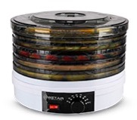 | Сушарка для овочів та фруктів | WetAir | WetAir FD-245 |  | 1280 | 1499 | нет | FD-245
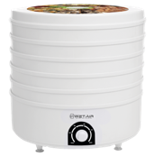 | Сушарка для овочів та фруктів | WetAir | WetAir FD-520 |  | 1280 | 1499 | нет | FD-520
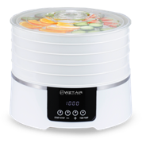 | Сушарка для овочів та фруктів | WetAir | WetAir WFD-K500WR |  | 1700 | 1999 | нет | WFD-K500WR
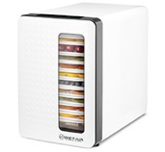 | Сушарка для овочів та фруктів | WetAir | WetAir FD-550 |  | 3570 | 4199 | нет | FD-550
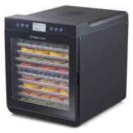 | Сушарка для овочів та фруктів | WetAir | WetAir WFD-K700B |  | 4680 | 5499 | нет | WFD-K700B
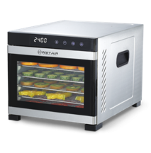 | Сушарка для овочів та фруктів | WetAir | WetAir WFD-K650S |  | 5100 | 5999 | нет | WFD-K650S
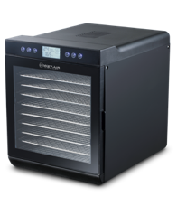 | Сушарка для овочів та фруктів | WetAir | WetAir WFD-K700BSS |  | 5950 | 6999 | нет | WFD-K700BSS
 | Піддон для підвішування м'яса | WetAir | WetAir WFDA-K1HR |  | 310 | 359 | нет | WFDA-K1HR
 | Піддон для пастили | WetAir | WetAir WFDA-K3NSS |  | 310 | 359 | нет | WFDA-K3NSS
 | Піддон для ягід | WetAir | WetAir WFDA-K3MS |  | 260 | 299 | нет | WFDA-K3MS
 | Піддон з нержавіючої сталі | WetAir | WetAir WFDA-K2SST |  | 510 | 599 | нет | WFDA-K2SST
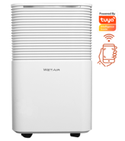 | Осушувач повітря | WetAir | WetAir WAD-A10L |  | 5950 | 6999 | <10 | WAD-A10L
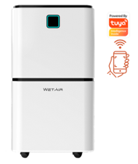 | Осушувач повітря | WetAir | WetAir WAD-F12L |  | 6800 | 7999 | <10 | WAD-F12L
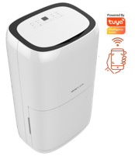 | Осушувач повітря | WetAir | WetAir WAD-R20L |  | 7650 | 8999 | <10 | WAD-R20L
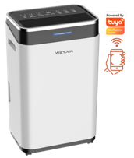 | Осушувач повітря | WetAir | WetAir WAD-B25L |  | 8080 | 9499 | <10 | WAD-B25L
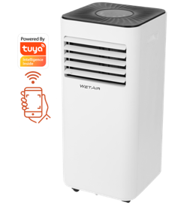 | Кондиціонер | WetAir | WetAir WPAC-M07K |  | 8500 | 9999 | нет | WPAC-M07K
 | Кондиціонер | WetAir | WetAir WPAC-M09K |  | 9350 | 10999 | нет | WPAC-M09K
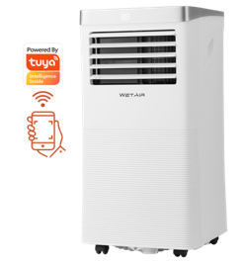 | Кондиціонер | WetAir | WetAir WPAC-H10K |  | 10200 | 11999 | нет | WPAC-H10K
 | Кондиционер | Cooper&Hunter | CH-S07XN8 |  | 11300 | 14120 | нет | CH-S07XN8
 | Кондиционер | Cooper&Hunter | CH-S09XN8 |  | 12390 | 15480 | нет | CH-S09XN8
 | Кондиционер | Cooper&Hunter | CH-S12XN7 |  | 15080 | 18840 | <5 | CH-S12XN7
 | Кондиционер | Cooper&Hunter | CH-S18XN8 |  | 22920 | 28640 | <5 | CH-S18XN8
 | Кондиционер | Cooper&Hunter | CH-S24XN8 |  | 28520 | 35640 | <5 | CH-S24XN8
 | Кондиционер | Cooper&Hunter | CH-S30XN7 |  | 36900 | 46120 | <5 | CH-S30XN7
 | Кондиционер | Cooper&Hunter | CH-S36XL9 |  | 52580 | 65720 | <5 | CH-S36XL9
 | Кондиционер | Cooper&Hunter | CH-S07XZ2 |  | 11460 | 14320 | <5 | CH-S07XZ2
 | Кондиционер | Cooper&Hunter | CH-S09XZ2 |  | 12550 | 15680 | <5 | CH-S09XZ2
 | Кондиционер | Cooper&Hunter | CH-S12XZ2 |  | 15300 | 19120 | <5 | CH-S12XZ2
 | Кондиционер | Cooper&Hunter | CH-S18XZ3 |  | 23240 | 29040 | <5 | CH-S18XZ3
 | Кондиционер | Cooper&Hunter | CH-S24XZ2 |  | 28900 | 36120 | <5 | CH-S24XZ2
 | Кондиционер | Cooper&Hunter | CH-S30XZ2 |  | 37380 | 46720 | <5 | CH-S30XZ2
 | Кондиционер | Cooper&Hunter | CH-S07FTXK-NG |  | 16360 | 20440 | <5 | CH-S07FTXK-NG
 | Кондиционер | Cooper&Hunter | CH-S09FTXK-NG |  | 18500 | 23120 | <5 | CH-S09FTXK-NG
 | Кондиционер | Cooper&Hunter | CH-S12FTXK-NG |  | 20290 | 25360 | <5 | CH-S12FTXK-NG
 | Кондиционер | Cooper&Hunter | CH-S18FTXK-NG |  | 30920 | 38640 | <5 | CH-S18FTXK-NG
 | Кондиционер | Cooper&Hunter | CH-S24FTXK-NG |  | 36640 | 45800 | <5 | CH-S24FTXK-NG
 | Кондиционер | Cooper&Hunter | CH-S07FTX5-NG |  | 14600 | 18250 | нет | CH-S07FTX5-NG
 | Кондиционер | Cooper&Hunter | CH-S09FTX5 |  | 15810 | 19760 | нет | CH-S09FTX5
 | Кондиционер | Cooper&Hunter | CH-S12FTX5 |  | 17250 | 21560 | нет | CH-S12FTX5
 | Кондиционер | Cooper&Hunter | CH-S18FTX5 |  | 26930 | 33660 | <5 | CH-S18FTX5
 | Кондиционер | Cooper&Hunter | CH-S24FTX5-NG |  | 35750 | 44680 | нет | CH-S24FTX5-NG
 | Кондиционер | Cooper&Hunter | CH-S07FTXF2-NG |  | 14060 | 17570 | нет | CH-S07FTXF2-NG
 | Кондиционер | Cooper&Hunter | CH-S07FTXF-NG |  | 15620 | 19520 | <5 | CH-S07FTXF-NG
 | Кондиционер | Cooper&Hunter | CH-S09FTXF-NG |  | 18660 | 23320 | <5 | CH-S09FTXF-NG
 | Кондиционер | Cooper&Hunter | CH-S12FTXF-NG |  | 19780 | 24720 | <5 | CH-S12FTXF-NG
 | Кондиционер | Cooper&Hunter | CH-S18FTXF-NG |  | 28840 | 36040 | <5 | CH-S18FTXF-NG
 | Кондиционер | Cooper&Hunter | CH-S24FTXF2-NG |  | 35360 | 44200 | <5 | CH-S24FTXF2-NG
 | Кондиционер | Cooper&Hunter | CH-S07FTXE2-NG |  | 16550 | 20680 | <5 | CH-S07FTXE2-NG
 | Кондиционер | Cooper&Hunter | CH-S09FTXE-NG (WI-FI) |  | 19170 | 23960 | <5 | CH-S09FTXE-NG (WI-FI)
 | Кондиционер | Cooper&Hunter | CH-S12FTXE-NG (WI-FI) |  | 19970 | 24960 | нет | CH-S12FTXE-NG (WI-FI)
 | Кондиционер | Cooper&Hunter | CH-S18FTXE-NG (WI-FI) |  | 29190 | 36480 | <5 | CH-S18FTXE-NG (WI-FI)
 | Кондиционер | Cooper&Hunter | CH-S24FTXE2-NG |  | 40420 | 50520 | <5 | CH-S24FTXE2-NG
 | Кондиционер | Cooper&Hunter | CH-S07FTXQ2-NG |  | 16710 | 20880 | <5 | CH-S07FTXQ2-NG
 | Кондиционер | Cooper&Hunter | CH-S09FTXQ-NG (WI-FI) |  | 19330 | 24160 | <5 | CH-S09FTXQ-NG (WI-FI)
 | Кондиционер | Cooper&Hunter | CH-S12FTXQ-NG (WI-FI) |  | 20200 | 25240 | <5 | CH-S12FTXQ-NG (WI-FI)
 | Кондиционер | Cooper&Hunter | CH-S18FTXQ-NG (WI-FI) |  | 29380 | 36720 | <5 | CH-S18FTXQ-NG (WI-FI)
 | Кондиционер | Cooper&Hunter | CH-S24FTXQ2-NG |  | 40840 | 51040 | <5 | CH-S24FTXQ2-NG
 | Кондиционер | Cooper&Hunter | CH-S09FTXD |  | 21800 | 27240 | нет | CH-S09FTXD
 | Кондиционер | Cooper&Hunter | CH-S12FTXD |  | 23680 | 29600 | нет | CH-S12FTXD
 | Кондиционер | Cooper&Hunter | CH-S18FTXD |  | 33830 | 42280 | нет | CH-S18FTXD
 | Кондиционер | Cooper&Hunter | CH-S24FTXD |  | 39200 | 49000 | нет | CH-S24FTXD
 | Кондиционер | Cooper&Hunter | CH-S09FTXD-SC |  | 23780 | 29720 | <5 | CH-S09FTXD-SC
 | Кондиционер | Cooper&Hunter | CH-S12FTXD-SC |  | 25250 | 31560 | <5 | CH-S12FTXD-SC
 | Кондиционер | Cooper&Hunter | CH-S18FTXD-SC |  | 36290 | 45360 | нет | CH-S18FTXD-SC
 | Кондиционер | Cooper&Hunter | CH-S24FTXD-SC |  | 41410 | 51760 | <5 | CH-S24FTXD-SC
 | Кондиционер | Cooper&Hunter | CH-S09FTXD-BL |  | 23780 | 29720 | <5 | CH-S09FTXD-BL
 | Кондиционер | Cooper&Hunter | CH-S12FTXD-BL |  | 25250 | 31560 | нет | CH-S12FTXD-BL
 | Кондиционер | Cooper&Hunter | CH-S18FTXD-BL |  | 36290 | 45360 | <5 | CH-S18FTXD-BL
 | Кондиционер | Cooper&Hunter | CH-S24FTXD-BL |  | 41410 | 51760 | <5 | CH-S24FTXD-BL
 | Кондиционер | Cooper&Hunter | CH-S09FTXB-W |  | 35840 | 44800 | <5 | CH-S09FTXB-W
 | Кондиционер | Cooper&Hunter | CH-S12FTXB-W |  | 37220 | 46520 | <5 | CH-S12FTXB-W
 | Кондиционер | Cooper&Hunter | CH-S09FTXB-G |  | 37540 | 46920 | <5 | CH-S09FTXB-G
 | Кондиционер | Cooper&Hunter | CH-S12FTXB-G |  | 38850 | 48560 | <5 | CH-S12FTXB-G
 | Кондиционер | Cooper&Hunter | CH-S09FTXZ-NG |  | 36610 | 45760 | <5 | CH-S09FTXZ-NG
 | Кондиционер | Cooper&Hunter | CH-S12FTXZ-NG |  | 39590 | 49480 | <5 | CH-S12FTXZ-NG
 | Кондиционер | Cooper&Hunter | CH-S18FTXZ-NG |  | 43240 | 54040 | <5 | CH-S18FTXZ-NG
 | Кондиционер | Cooper&Hunter | CH-S09FTXHV-B-NG |  | 39490 | 49360 | <5 | CH-S09FTXHV-B-NG
 | Кондиционер | Cooper&Hunter | CH-S12FTXHV-B-NG |  | 40420 | 50520 | <5 | CH-S12FTXHV-B-NG
 | Кондиционер | Cooper&Hunter | CH-S18FTXHV-B-NG |  | 44160 | 55200 | <5 | CH-S18FTXHV-B-NG
 | Кондиционер | Cooper&Hunter | CH-S09FTXAL-WP |  | 25800 | 32240 | <5 | CH-S09FTXAL-WP
 | Кондиционер | Cooper&Hunter | CH-S12FTXAL-WP |  | 26720 | 33400 | нет | CH-S12FTXAL-WP
 | Кондиционер | Cooper&Hunter | CH-S18FTXAL-WP |  | 37120 | 46400 | <5 | CH-S18FTXAL-WP
 | Кондиционер | Cooper&Hunter | CH-S24FTXAL-WP |  | 43650 | 54560 | <5 | CH-S24FTXAL-WP
 | Кондиционер | Cooper&Hunter | CH-S09FTXAL-BL |  | 25800 | 32240 | нет | CH-S09FTXAL-BL
 | Кондиционер | Cooper&Hunter | CH-S12FTXAL-BL |  | 26720 | 33400 | нет | CH-S12FTXAL-BL
 | Кондиционер | Cooper&Hunter | CH-S18FTXAL-BL |  | 37120 | 46400 | <5 | CH-S18FTXAL-BL
 | Кондиционер | Cooper&Hunter | CH-S24FTXAL-BL |  | 43650 | 54560 | нет | CH-S24FTXAL-BL
 | Кондиционер | Cooper&Hunter | CH-S09FTXAL-GD |  | 25800 | 32240 | <5 | CH-S09FTXAL-GD
 | Кондиционер | Cooper&Hunter | CH-S12FTXAL-GD |  | 26720 | 33400 | <5 | CH-S12FTXAL-GD
 | Кондиционер | Cooper&Hunter | CH-S18FTXAL-GD |  | 37120 | 46400 | <5 | CH-S18FTXAL-GD
 | Кондиционер | Cooper&Hunter | CH-S24FTXAL-GD |  | 43650 | 54560 | <5 | CH-S24FTXAL-GD
 | Кондиционер | Cooper&Hunter | CH-S09FTXAL-SC |  | 25800 | 32240 | <5 | CH-S09FTXAL-SC
 | Кондиционер | Cooper&Hunter | CH-S12FTXAL-SC |  | 26720 | 33400 | нет | CH-S12FTXAL-SC
 | Кондиционер | Cooper&Hunter | CH-S18FTXAL-SC |  | 37120 | 46400 | <5 | CH-S18FTXAL-SC
 | Кондиционер | Cooper&Hunter | CH-S24FTXAL-SC |  | 43650 | 54560 | <5 | CH-S24FTXAL-SC
 | Кондиционер | Cooper&Hunter | CH-S09FTXAL-FB |  | 25800 | 32240 | <5 | CH-S09FTXAL-FB
 | Кондиционер | Cooper&Hunter | CH-S12FTXAL-FB |  | 26720 | 33400 | <5 | CH-S12FTXAL-FB
 | Кондиционер | Cooper&Hunter | CH-S18FTXAL-FB |  | 37120 | 46400 | <5 | CH-S18FTXAL-FB
 | Кондиционер | Cooper&Hunter | CH-S24FTXAL-FB |  | 43650 | 54560 | <5 | CH-S24FTXAL-FB
 | Кондиционер | Cooper&Hunter | CH-S09FTXTB2S-NG |  | 33250 | 41560 | <5 | CH-S09FTXTB2S-NG
 | Кондиционер | Cooper&Hunter | CH-S12FTXTB2S-NG |  | 34790 | 43480 | <5 | CH-S12FTXTB2S-NG
 | Кондиционер | Cooper&Hunter | CH-S18FTXTB2S-NG |  | 41960 | 52440 | <5 | CH-S18FTXTB2S-NG
 | Кондиционер | Cooper&Hunter | CH-S24FTXTB2S-NG |  | 50920 | 63640 | нет | CH-S24FTXTB2S-NG
 | Кондиционер | Cooper&Hunter | CH-S09FTXN-NG |  | 21600 | 27000 | <5 | CH-S09FTXN-NG
 | Кондиционер | Cooper&Hunter | CH-S12FTXN-NG |  | 23430 | 29280 | нет | CH-S12FTXN-NG
 | Кондиционер | Cooper&Hunter | CH-S18FTXN-NG |  | 34660 | 43320 | <5 | CH-S18FTXN-NG
 | Кондиционер | Cooper&Hunter | CH-S24FTXN-NG |  | 40420 | 50520 | <5 | CH-S24FTXN-NG
 | Кондиционер | Cooper&Hunter | CH-S09FTXR-NG |  | 18780 | 23470 | нет | CH-S09FTXR-NG
 | Кондиционер | Cooper&Hunter | CH-S12FTXR-NG |  | 20420 | 25520 | нет | CH-S12FTXR-NG
 | Кондиционер | Cooper&Hunter | CH-S18FTXR-NG |  | 29700 | 37120 | нет | CH-S18FTXR-NG
 | Кондиционер | Cooper&Hunter | CH-S24FTXR-NG |  | 34040 | 42550 | нет | CH-S24FTXR-NG
 | Кондиционер | Cooper&Hunter | CH-S09FTXN-PW |  | 26370 | 32960 | нет | CH-S09FTXN-PW
 | Кондиционер | Cooper&Hunter | CH-S12FTXN-PW |  | 28520 | 35640 | нет | CH-S12FTXN-PW
 | Кондиционер | Cooper&Hunter | CH-S18FTXN-PW |  | 39240 | 49040 | <5 | CH-S18FTXN-PW
 | Кондиционер | Cooper&Hunter | CH-S24FTXN-PW |  | 44100 | 55120 | нет | CH-S24FTXN-PW
 | Кондиционер | Cooper&Hunter | CH-S09FTXN-PB |  | 27080 | 33840 | <5 | CH-S09FTXN-PB
 | Кондиционер | Cooper&Hunter | CH-S12FTXN-PB |  | 29320 | 36640 | <5 | CH-S12FTXN-PB
 | Кондиционер | Cooper&Hunter | CH-S18FTXN-PB |  | 40200 | 50240 | <5 | CH-S18FTXN-PB
 | Кондиционер | Cooper&Hunter | CH-S24FTXN-PB |  | 45190 | 56480 | <5 | CH-S24FTXN-PB
 | Кондиционер | Cooper&Hunter | CH-S09FVX-NG |  | 23680 | 29590 | <5 | CH-S09FVX-NG
 | Кондиционер | Cooper&Hunter | CH-S12FVX-NG |  | 24570 | 30710 | нет | CH-S12FVX-NG
 | Кондиционер | Cooper&Hunter | CH-S18FVX-NG |  | 33380 | 41720 | <5 | CH-S18FVX-NG
 | Кондиционер | Cooper&Hunter | CH-S09FTXLA-NG (WI-FI) |  | 20850 | 26060 | нет | CH-S09FTXLA-NG (WI-FI)
 | Кондиционер | Cooper&Hunter | CH-S12FTXLA-NG (WI-FI) |  | 22470 | 28080 | нет | CH-S12FTXLA-NG (WI-FI)
 | Кондиционер | Cooper&Hunter | CH-S18FTXLA-NG (WI-FI) |  | 36580 | 45720 | <5 | CH-S18FTXLA-NG (WI-FI)
 | Кондиционер | Cooper&Hunter | CH-S24FTXLA-NG (WI-FI) |  | 38920 | 48640 | нет | CH-S24FTXLA-NG (WI-FI)
 | Кондиционер | Cooper&Hunter | CH-S09FTXLA2-NG |  | 23170 | 28960 | <5 | CH-S09FTXLA2-NG
 | Кондиционер | Cooper&Hunter | CH-S12FTXLA2-NG |  | 24960 | 31200 | <5 | CH-S12FTXLA2-NG
 | Кондиционер | Cooper&Hunter | CH-S18FTXLA2-NG |  | 36580 | 45720 | <5 | CH-S18FTXLA2-NG
 | Кондиционер | Cooper&Hunter | CH-S24FTXLA2-NG |  | 43240 | 54040 | <5 | CH-S24FTXLA2-NG
 | Кондиционер | Cooper&Hunter | CH-S09FTXAM2S-BL |  | 35810 | 44760 | <5 | CH-S09FTXAM2S-BL
 | Кондиционер | Cooper&Hunter | CH-S12FTXAM2S-BL |  | 37220 | 46520 | <5 | CH-S12FTXAM2S-BL
 | Кондиционер | Cooper&Hunter | CH-S18FTXAM2S-BL |  | 42630 | 53280 | <5 | CH-S18FTXAM2S-BL
 | Кондиционер | Cooper&Hunter | CH-S24FTXAM2S-BL |  | 47720 | 59640 | <5 | CH-S24FTXAM2S-BL
 | Кондиционер | Cooper&Hunter | CH-S09FTXAM2S-GD |  | 35810 | 44760 | <5 | CH-S09FTXAM2S-GD
 | Кондиционер | Cooper&Hunter | CH-S12FTXAM2S-GD |  | 37220 | 46520 | <5 | CH-S12FTXAM2S-GD
 | Кондиционер | Cooper&Hunter | CH-S18FTXAM2S-GD |  | 42630 | 53280 | <5 | CH-S18FTXAM2S-GD
 | Кондиционер | Cooper&Hunter | CH-S24FTXAM2S-GD |  | 47720 | 59640 | <5 | CH-S24FTXAM2S-GD
 | Кондиционер | Cooper&Hunter | CH-S09FTXAM2S-SC |  | 35810 | 44760 | <5 | CH-S09FTXAM2S-SC
 | Кондиционер | Cooper&Hunter | CH-S12FTXAM2S-SC |  | 37220 | 46520 | <5 | CH-S12FTXAM2S-SC
 | Кондиционер | Cooper&Hunter | CH-S18FTXAM2S-SC |  | 42630 | 53280 | <5 | CH-S18FTXAM2S-SC
 | Кондиционер | Cooper&Hunter | CH-S24FTXAM2S-SC |  | 47720 | 59640 | нет | CH-S24FTXAM2S-SC
 | Кондиционер | Cooper&Hunter | CH-S09FTXAM2S-WP |  | 35810 | 44760 | <5 | CH-S09FTXAM2S-WP
 | Кондиционер | Cooper&Hunter | CH-S12FTXAM2S-WP |  | 37220 | 46520 | нет | CH-S12FTXAM2S-WP
 | Кондиционер | Cooper&Hunter | CH-S18FTXAM2S-WP |  | 42630 | 53280 | нет | CH-S18FTXAM2S-WP
 | Кондиционер | Cooper&Hunter | CH-S24FTXAM2S-WP |  | 47720 | 59640 | <5 | CH-S24FTXAM2S-WP
 | Кондиционер | Cooper&Hunter | CH-M09K6S-WF |  | 13600 | 16999 | <5 | CH-M09K6S-WF
 | Кондиционер | Cooper&Hunter | CH-M10K7S |  | 9630 | 12030 | нет | CH-M10K7S
 | Кондиционер | Cooper&Hunter | CH-M12K7S-WF |  | 16800 | 20999 | <5 | CH-M12K7S-WF
 | Кондиционер | Tosot | GX-07AP |  | 7150 | 8930 | нет | GX-07AP
 | Кондиционер | Tosot | GX-09AP |  | 7920 | 9890 | нет | GX-09AP
 | Кондиционер | Tosot | GX-12AP |  | 9240 | 11540 | нет | GX-12AP
 | Кондиционер | Tosot | GX-18AP |  | 15040 | 18790 | нет | GX-18AP
 | Кондиционер | Tosot | GX-24AP |  | 19050 | 23810 | нет | GX-24AP
 | Кондиционер | Tosot | GX-30AP |  | 22760 | 28450 | нет | GX-30AP
 | Кондиционер | Tosot | GB-07VP |  | 10120 | 12640 | нет | GB-07VP
 | Кондиционер | Tosot | GB-09VP |  | 11880 | 14850 | нет | GB-09VP
 | Кондиционер | Tosot | GB-12VP |  | 13200 | 16500 | нет | GB-12VP
 | Кондиционер | Tosot | GB-18VP |  | 20770 | 25960 | нет | GB-18VP
 | Кондиционер | Tosot | GB-24VP |  | 23410 | 29260 | нет | GB-24VP
 | Кондиционер | Tosot | GS-07D |  | 10000 | 12500 | нет | GS-07D
 | Кондиционер | Tosot | GS-09DW |  | 11560 | 14440 | нет | GS-09DW
 | Кондиционер | Tosot | GS-12DW |  | 12860 | 16070 | нет | GS-12DW
 | Кондиционер | Tosot | GS-18DW |  | 20190 | 25230 | нет | GS-18DW
 | Кондиционер | Tosot | GS-24DW |  | 22950 | 28680 | нет | GS-24DW
 | Кондиционер | Tosot | GL-09ZS |  | 14720 | 18390 | нет | GL-09ZS
 | Кондиционер | Tosot | GL-12ZS |  | 15920 | 19890 | нет | GL-12ZS
 | Кондиционер | Tosot | GL-18ZS |  | 22920 | 28650 | нет | GL-18ZS
 | Кондиционер | Tosot | GL-24ZS |  | 26270 | 32830 | нет | GL-24ZS
 | Кондиционер | Tosot | GF-09W |  | 15240 | 19050 | нет | GF-09W
 | Кондиционер | Tosot | GF-12W |  | 16550 | 20680 | нет | GF-12W
 | Кондиционер | Tosot | GF-18W |  | 24080 | 30100 | нет | GF-18W
 | Кондиционер | Tosot | GF-24W |  | 27010 | 33760 | нет | GF-24W
 | Кондиционер | Tosot | GV-09W2S |  | 21970 | 27460 | нет | GV-09W2S
 | Кондиционер | Tosot | GV-12W2S |  | 23360 | 29200 | нет | GV-12W2S
 | Кондиционер | Tosot | GV-18W2S |  | 26570 | 33210 | нет | GV-18W2S
 | Кондиционер | Tosot | GV-24W2S |  | 31720 | 39640 | нет | GV-24W2S
 | Кондиционер | Olmo | OSH-08LD7W |  | 6830 | 8530 | нет | OSH-08LD7W
 | Кондиционер | Olmo | OSH-10LD7W |  | 7740 | 9670 | нет | OSH-10LD7W
 | Кондиционер | Olmo | OSH-14LD7W |  | 9520 | 11890 | нет | OSH-14LD7W
 | Кондиционер | Olmo | OSH-18LD7W |  | 15320 | 19140 | нет | OSH-18LD7W
 | Кондиционер | Olmo | OSH-24LD7W |  | 18720 | 23390 | нет | OSH-24LD7W
 | Кондиционер | Olmo | OSH-09FR9 |  | 9310 | 11630 | нет | OSH-09FR9
 | Кондиционер | Olmo | OSH-10FR9 |  | 9550 | 11930 | нет | OSH-10FR9
 | Кондиционер | Olmo | OSH-12FR9 |  | 10760 | 13440 | нет | OSH-12FR9
 | Кондиционер | Olmo | OSH-18FR9 |  | 18050 | 22560 | нет | OSH-18FR9
 | Кондиционер | Olmo | OSH-24FR9 |  | 21880 | 27340 | нет | OSH-24FR9

